Take the test
Common information |  |  | Project name |  |  |  |  | Testing System |  |  |  |  |  |  | Creator | HVHanh
 |  |  | System name |  |  |  |  |  |  |  |  |  |  |  | Created date | 2020-01-03
 |  |  | Phase name |  |  |  |  |  |  |  |  |  |  |  | Version | 1.0
 |  |  | Document ID |  |  |  |  |  |  |  |  |  |  |  | Updated by
 |  |  | Document name |  |  |  |  |  |  |  |  |  |  |  | Updated date
Detailed information |  |  | Screen ID
 |  |  | Screen name |  |  |  |  | Take the test
 |  |  | Outline

 | 1. | Screen image

 |  | Bước 1.
 |  |  |  | (-) Với Unregistered user

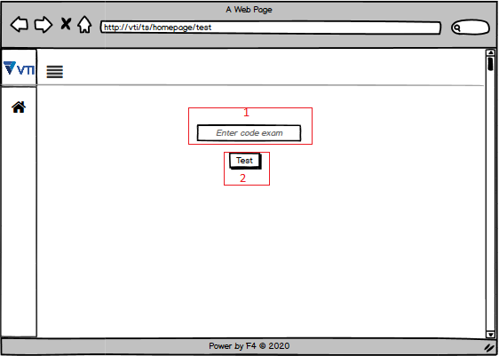

 |  |  |  |  |  |  |  |  |  |  |  |  | Hình 1

 |  |  |  |  | (+) (1) Nhập mã code kỳ thi sau đó nhấn nút test (2) , hệ thống xác nhận đúng mã code thì sẽ cho phép nhập thông tin cá nhân để vào làm bài.

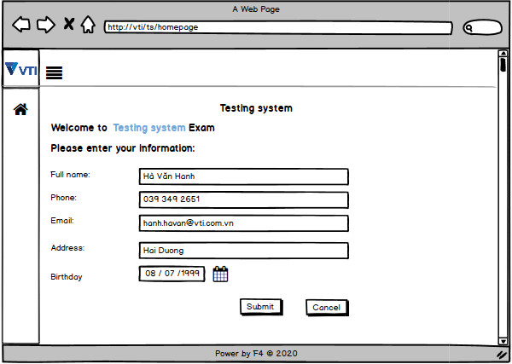

 |  |  |  |  | (+) Tại màn hình này người dùng sẽ nhập những thông tin cá nhân rồi nhấn nút [ Submit ] để vào làm bài.
 |  |  |  |  |  | Nếu như không nhập đầy đủ các thông tin trong màn hình hệ thống sẽ hiện cảnh báo cho người dùng điền lại đầy đủ
 |  |  |  |  |  | Ví dụ người dùng không nhập trường [ Address ]

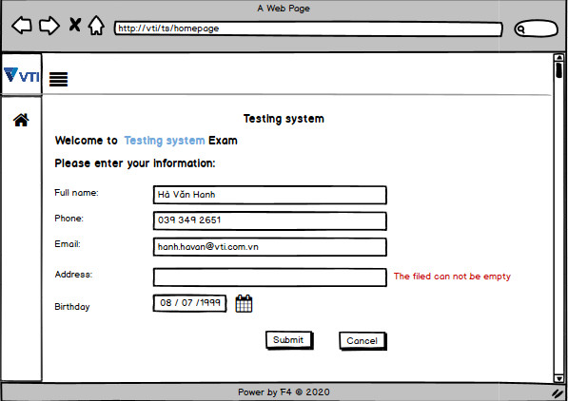

 |  |  |  |  | (+) Sau khi nhập thành công thông tin cá nhân sẽ được chuyển sang màn hình xem chi tiết kỳ thi .

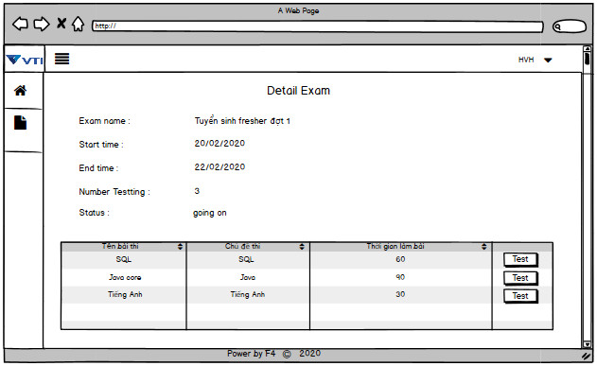

 |  |  |  | (-) Với employee sau khi đăng nhập thành công tại màn hình home page nhấn vào biểu tượng như trong hình dưới và chưa hoàn thiện
 |  |  |  |  | sẽ được chuyển sang màn hình xem các kỳ thi đã hoàn thiện .

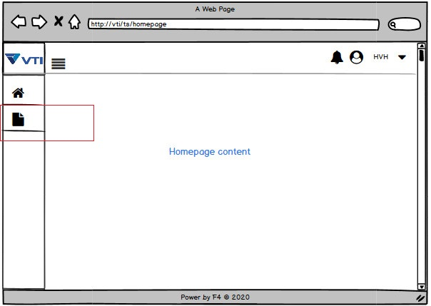

 |  |  |  |  | (+) Màn hình xem các kỳ thi của employee

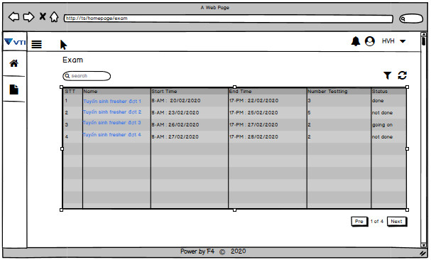

 |  |  |  |  |  | (+) Khi nhấn vào tên kỳ thi employee sẽ được chuyển sang trang khác để xem chi tiết kỳ thi
 |  |  |  |  |  |  |  | Hình dưới là khi nhấn vào tên kỳ thi đã hoàn thiện .

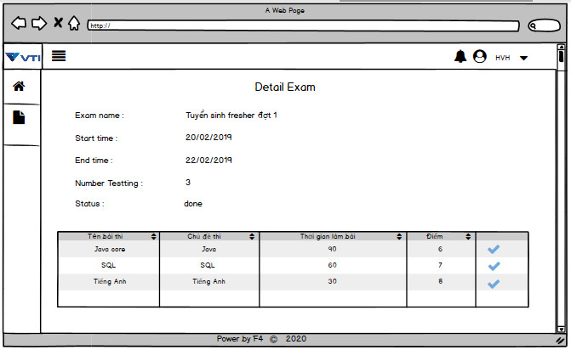

 |  |  |  |  |  |  |  | Hình thông tin chi tiết kỳ thi chưa hoàn thiện

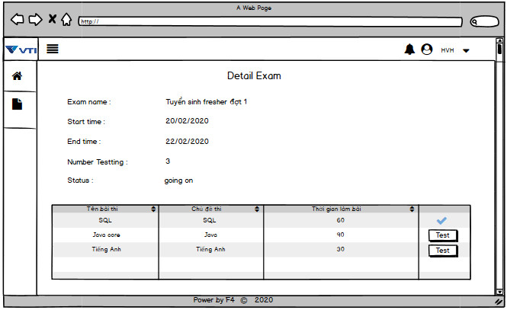

 |  |  |  | Bước 2 : Vào làm bài thi , như hình trên
 |  |  |  |  | (-) | Cả [ Unregistered user ] và [ Employee ] trong màn hình xem thông tin chi tiết kỳ thi nếu bài thi nào đã được thực hiện sẽ có biểu tượng nút
 |  |  |  |  |  |  | tích [ |  | ] | màu xanh bên cạnh . |  | Còn bài thi nào chưa hoàn thiện sẽ có 1 button [ Test ] .

 |  |  |  |  | (-) Khi nhấn vào button [ Test ] Thông tin chi tiết của bài thi sẽ được hiển thị
 |  |  |  |  |  |  | Hình ảnh thông tin chi tiết bài thi của unregistered user và employee

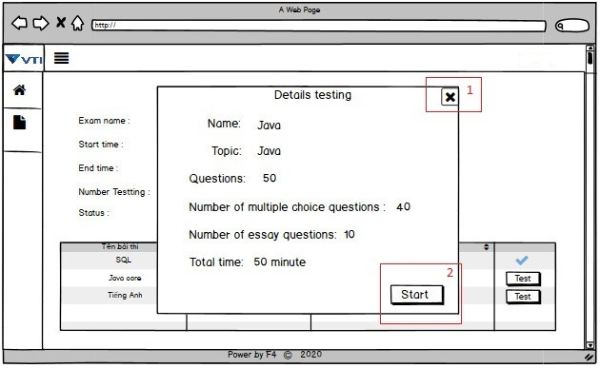

 |  |  |  |  |  |  | (+) Lựa chọn 1 tắt thông tin chi tiết bài thi, lựa chọn (2) vào làm bài thi
 |  |  |  |  | (-) Khi chọn (2) : Màn hình này cả employee và Unregisstered user sẽ hiển thị giống nhau

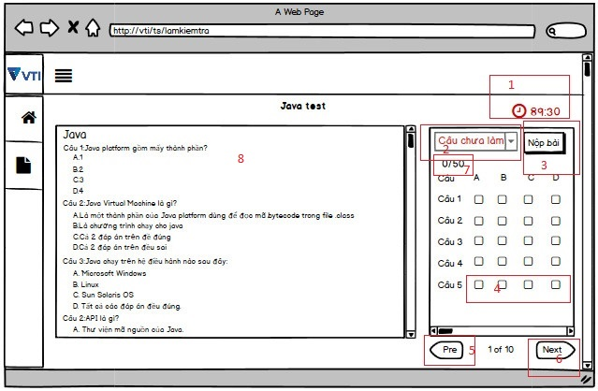

 |  |  |  |  |  | (+) 1: Thời gian còn lại của bài thi
 |  |  |  |  |  | (+) 2: Thống kê câu hỏi : có 3 lựa chọn khi nhấn vào là [ Tất cả ], [ Câu chưa làm ], [ Câu đã làm ]
 |  |  |  |  |  | (+) 3 : Nộp bài
 |  |  |  |  |  | (+) 4 : Những ô chọn đáp án
 |  |  |  |  |  | (+) 5, 6 : Chuyển trang chọn đáp án , mỗi khung chọn đáp án sẽ cho phép hiển thị 5 câu để tích đáp án .
 |  |  |  |  |  | (+) | 7: Số câu đã làm trên tổng số câu
 |  |  |  |  |  | (+) 8: Nội dung câu hỏi

 |  |  |  |  | (-) Khi chọn (3) hệ thống sẽ hỏi để người dùng xác nhận nộp bài
 |  |  |  |  |  | Hình dưới là hiển thị của của employee và unregisstered user

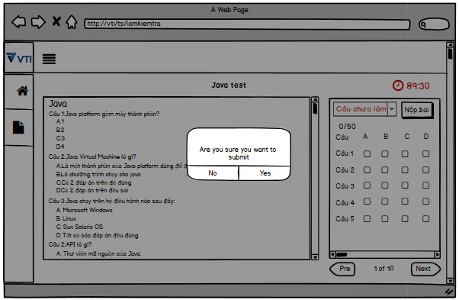

 |  |  |  |  |  |  | (+) Chọn Yes để nộp và chọn No để tiếp tục làm bài
 |  |  |  |  |  |  | (+) Màn hình hiển thị sau khi nộp bài thành công (cả employee và unregistered user)

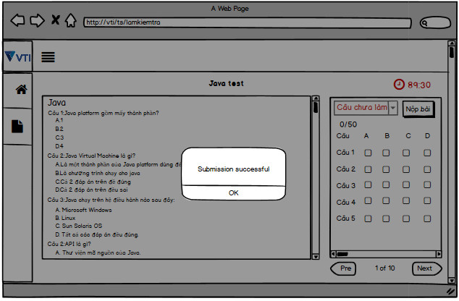

 |  |  |  |  |  |  | Chọn OK để quay lại màn hình xem chi tiết kỳ thi

 |  |  |  |  | (-) Trong trường hợp người dùng làm bài và quá thời gian hệ thống sẽ không cho phép làm bài nữa và hiển thị hộp thoại thông báo như hình sau:
 |  |  |  |  |  | Hình ảnh dùng cho cả employee và unregistered user

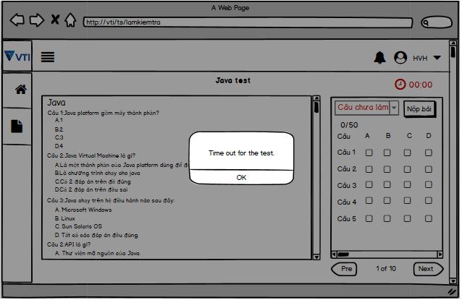

 |  |  |  |  |  |  |  | Chọn OK để quay lại màn hình xem chi tiết kỳ thi

3. | Item display
 | Item | Display |  |  | Type |  |  |  | I/O |  | Initial value |  |  | Operation

4. | Activity Diagram

5. | Sequence Diagram

6. | State Diagram

7. | Pseudo Code

8. | Unit-test case

